EXPLODED VIEW
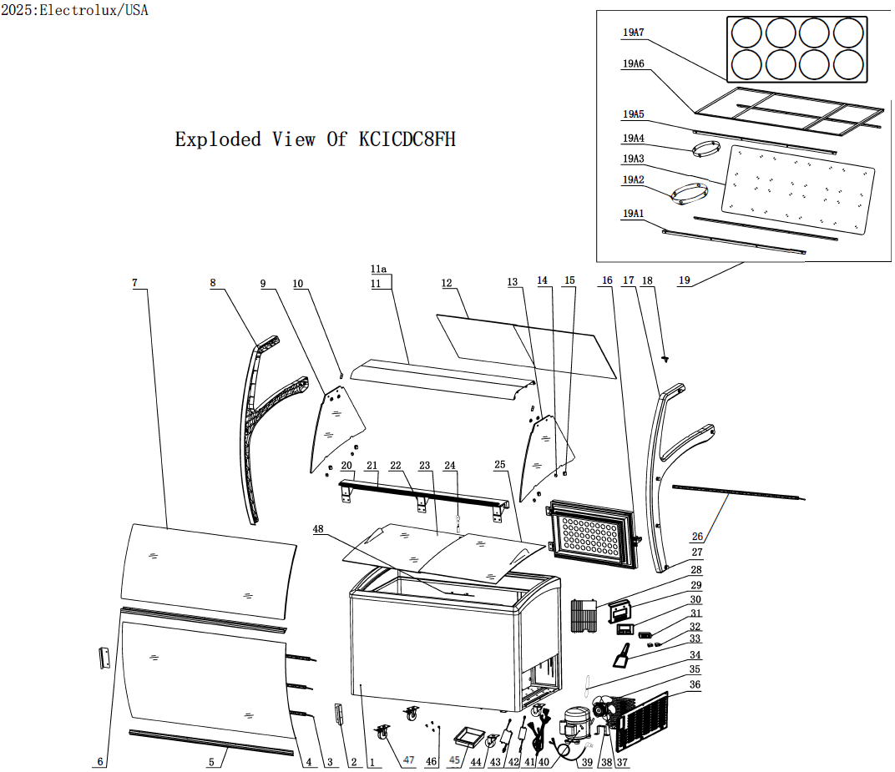

PARTS LIST - ENGLISH
 |  |  |  |  | Model: | KCICDC8FH
 |  |  |  |  | PNC: | 738373
 |  |  |  |  | REV: | 2026-08-26
Spare Parts List

NO | DESCRIPTION | Serial # | QTY | COMPONENT PNC | Model Number | Model PNC
1 | Cabinet | ALL | 1 | N/A | KCICDC8FH | 738373
2 | Glass cover Bracket | ALL | 2 | 0USDMH | KCICDC8FH | 738373
3 | Front LED Light | ALL | 3 | 0USDL9 | KCICDC8FH | 738373
4 | Front Glass | ALL | 1 | 0USDMN | KCICDC8FH | 738373
5 | Bottom Bracket | ALL | 1 | 0USDMF | KCICDC8FH | 738373
6 | Middle Bracket | ALL | 1 | 0USDME | KCICDC8FH | 738373
7 | Glass | ALL | 1 | 0USDMM | KCICDC8FH | 738373
8 | Left Cover | ALL | 1 | 0USDMA | KCICDC8FH | 738373
9 | Left Glass | ALL | 1 | 0USDMK | KCICDC8FH | 738373
10 | Front Glass Bracket | ALL | 2 | 0USDMP | KCICDC8FH | 738373
11 | Top Bracket(F) | ALL | 1 | 0USDMC | KCICDC8FH | 738373
11a | Top Bracket(R) | ALL | 1 | 0USDMD | KCICDC8FH | 738373
12 | Glass Back Door | ALL | 2 | 0USDMO | KCICDC8FH | 738373
13 | Right Glass | ALL | 1 | 0USDML | KCICDC8FH | 738373
14 | Gasket/Grip | < 004352000182 | 4 | OUSX04 | KCICDC8FH | 738373
 |  | ≥ 004352000182 | 4 | 0USO60 | KCICDC8FH | 738373
15 | Glass Clamp 2 | ALL | 4 | 0USDOZ | KCICDC8FH | 738373
16 | Back Door | ALL | 1 | 0USDL2 | KCICDC8FH | 738373
16a | Back Door Gasket | ALL | 1 | 0USO43 | KCICDC8FH | 738373
16b | Back Door Hinge | ALL | 1 | 0USO44 | KCICDC8FH | 738373
16c | Back Door Latch | ALL | 1 | 0USO45 | KCICDC8FH | 738373
17 | Right Cover | ALL | 1 | 0USDMB | KCICDC8FH | 738373
18 | Plug | ALL | 1 | 0USDQJ | KCICDC8FH | 738373
19 | Shelf Components | ALL | 1 | N/A | KCICDC8FH | 738373
19a1 | Tub Bracket 1 - Front/Back | ALL | 2 | 0USDKU | KCICDC8FH | 738373
19a2 | 10.16" Lower Tub Bracket Insert for Standard Tub | < 004352000182 | 0 | N/A | KCICDC8FH | 738373
 |  | ≥ 004352000182 < 006182000582 | 8 | OUSX05 | KCICDC8FH | 738373
 |  | ≥ 006182000582 | 8 | 0USO76 | KCICDC8FH | 738373
19a2-1 | Bracket Rubber Grip | ALL | 32 | 0USFB1 | KCICDC8FH | 738373
19a3 | Tub Bracket Panel (Lower brackets welded to panel) | < 004352000182 | 1 | 0USDKZ | KCICDC8FH | 738373
 | Tub Bracket Panel (with slits for removable brackets) | ≥ 004352000182 < 006182000582 | 1 | OUSX08 | KCICDC8FH | 738373
 |  | ≥ 006182000582 | 1 | 0USO80 | KCICDC8FH | 738373
19a4 | 8.25" Lower Tub Bracket Insert for Ropak Tub | < 004352000182 | 0 | N/A | KCICDC8FH | 738373
 |  | ≥ 004352000182 < 006182000582 | 8 | 0USFB5 | KCICDC8FH | 738373
 |  | ≥ 006182000582 | 8 | 0USO77 | KCICDC8FH | 738373
19a4-1 | Bracket Rubber Grip | ALL | 32 | 0USFB1 | KCICDC8FH | 738373
19a5 | Tub Cover Bracket 1 - Front/Back | ALL | 2 | 0USDKT | KCICDC8FH | 738373
19a6 | Tub Cover Bracket 2 | ALL | 1 | 0USDKX | KCICDC8FH | 738373
19a7 | Tub Cover | ALL | 1 | 0USDKY | KCICDC8FH | 738373
20 | Back Platform | ALL | 1 | 0USDR5 | KCICDC8FH | 738373
21 | Back Door Guide | ALL | 1 | 0USDMJ | KCICDC8FH | 738373
22 | Back Platform Bracket | ALL | 3 | 0USDMG | KCICDC8FH | 738373
23 | Lower Glass Lid | ALL | 1 | 0USDL3 | KCICDC8FH | 738373
24 | Lock and Key | ALL | 1 | 0USDMV | KCICDC8FH | 738373
25 | Upper Glass Lid | ALL | 1 | 0USDL1 | KCICDC8FH | 738373
26 | Inner Cabinet LED Light | ALL | 1 | 0USDQM | KCICDC8FH | 738373
27 | Screw Cover | ALL | 10 | 0USDMI | KCICDC8FH | 738373
28 | Rear Cover | ALL | 1 | 0USDKP | KCICDC8FH | 738373
29 | Control Bracket | < 005012000182 | 1 | 0USDL0 | KCICDC8FH | 738373
 |  | ≥ 005012000182 | 1 | 0USO46 | KCICDC8FH | 738373
30 | Control Panel | < 005012000182 | 1 | 0USDL7 | KCICDC8FH | 738373
 |  | ≥ 005012000182 | 1 | 0USO47 | KCICDC8FH | 738373
31 | Digital Thermostat | ALL | 1 | 0USDQI | KCICDC8FH | 738373
31a | Temperature Probe | ALL | 1 | 0USP62 | KCICDC8FH | 738373
32 | Switch | < 005012000182 | 1 | 0USD86 | KCICDC8FH | 738373
 |  | ≥ 005012000182 | 2 | 0USD86 | KCICDC8FH | 738373
33 | Frost Removal - Ice scraper | ALL | 1 | 0USDMQ | KCICDC8FH | 738373
34 | Filter Dryer | < 003162000182 | 1 | 0USD78 | KCICDC8FH | 738373
 |  | ≥ 003162000182 | 1 | 0USO59 | KCICDC8FH | 738373
35 | external condenser | ALL | 1 | 0USDL4 | KCICDC8FH | 738373
36 | Cover | ALL | 1 | 0USDKS | KCICDC8FH | 738373
37 | Fan | ALL | 1 | 0USD69 | KCICDC8FH | 738373
37a | Fan Blade | ALL | 1 | 0USDQO | KCICDC8FH | 738373
38 | Fan Bracket | < 004352000182 | 1 | 0USD70 | KCICDC8FH | 738373
 |  | ≥ 004352000182 | 1 | 0USO65 | KCICDC8FH | 738373
39 | Power Cord | ALL | 1 | 0USDL8 | KCICDC8FH | 738373
40 | Compressor | ALL | 1 | 0USDQP | KCICDC8FH | 738373
40a | Relay | ALL | 1 | 0USDQU | KCICDC8FH | 738373
40b | Overload | ALL | 1 | 0USDQS | KCICDC8FH | 738373
40c | Run Capacitor | ALL | 1 | 0USDQT | KCICDC8FH | 738373
41 | Control Connection Wire | < 005012000182 | 1 | 0USDL5 | KCICDC8FH | 738373
 |  | ≥ 005012000182 | 1 | 0USO48 | KCICDC8FH | 738373
42 | Transformer (Inner Cabinet and Front LED) | < 005012000182 | 1 | 0USDMR | KCICDC8FH | 738373
 | Transformer - Inner Cabinet LED | ≥ 005012000182 | 1 | 0USO49 | KCICDC8FH | 738373
43 | Transformer - FRONT LED | < 005012000182 | 0 | N/A | KCICDC8FH | 738373
 |  | ≥ 005012000182 | 1 | 0USDMT | KCICDC8FH | 738373
44 | Castor without Brake | ALL | 2 | 0USDKQ | KCICDC8FH | 738373
45 | Water Collector | ALL | 1 | 0USDKO | KCICDC8FH | 738373
46 | Dipping Well Mounting Screw | < 005242000182 | 0 | N/A | KCICDC8FH | 738373
 |  | ≥ 005242000182 | 4 | 0USO75 | KCICDC8FH | 738373
47 | Castor with Brake | ALL | 2 | 0USDKR | KCICDC8FH | 738373
48 | Load Boundaries | ALL | 1 | 0USDKN | KCICDC8FH | 738373

